关系图
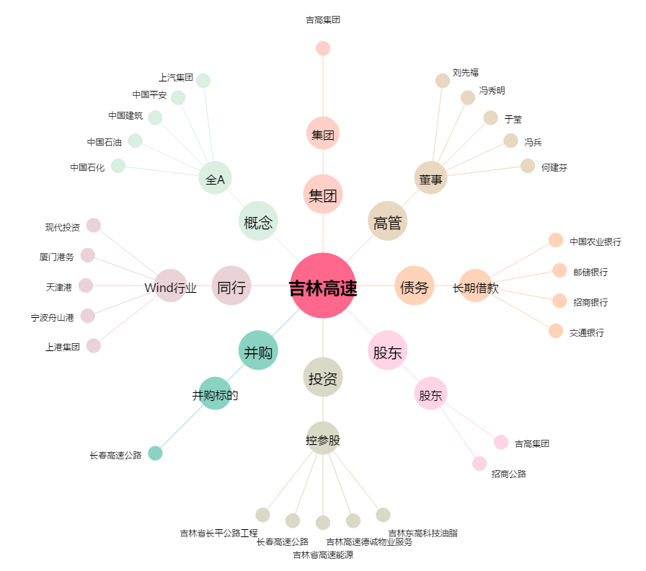
吉林高速[601518.SH] - 关系概览图

